Task 1
Task 1: Bir pano oluşturun. Belgelerde (dökümantasyonda) “Boards” bölümünden > “Create a Board” alt bölümü seçilir.

 | Method | URL isteği ile tüm path ve query parametreleri (aşağıdaki beyaz alana bağlantıyı yapıştırın):
 | POST | https://api.trello.com/1/boards/?name=ödev board&key={{apiKey}}&token={{token}}

Response Body (Kodu sağdaki beyaz kutuya yapıştırın) | 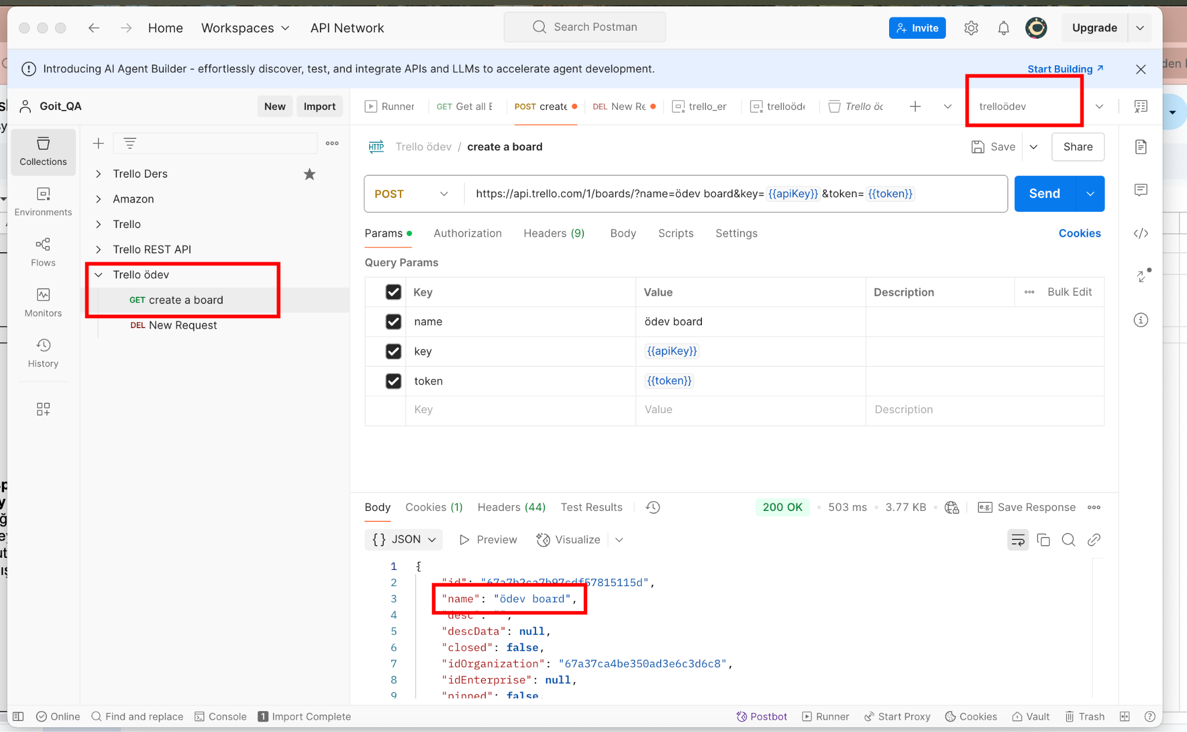

Task 2
Task 2: Panoda solda bir sütun oluşturun (parametre olarak pos=top ekleyin; sütunu "Left" olarak isimlendirin). Dokümantasyonda “Lists” bölümünden > “Create a new List” alt bölümü seçilir. Şu testleri ekleyin: - Durum kodunu(Status Code) kontrol eden test; - İstek süresini kontrol eden test; - “name” değerinin bir dize (string) olduğunu kontrol eden test.

 | Method | URL isteği ile tüm path ve query parametreleri (aşağıdaki beyaz alana bağlantıyı yapıştırın):
 | POST | https://api.trello.com/1/lists?name=left&idBoard=67a7b2ca7b97cdf57815115d&key={{apiKey}}&token={{token}}&pos=top
Tests (kodu sağdaki beyaz alana yapıştırın) | Status Code: pm.test("Status code is 200", function () { pm.response.to.have.status(200); }); Süre testi: pm.test("Response time is less than 400ms", function () { pm.expect(pm.response.responseTime).to.be.below(400); }); String olduğunu kontrol eden test: pm.test("User name is a string", function () { var jsonData = pm.response.json(); pm.expect(jsonData.name).to.be.a('string'); });
Response Body(kodu sağdaki beyaz alana yapıştırın) | 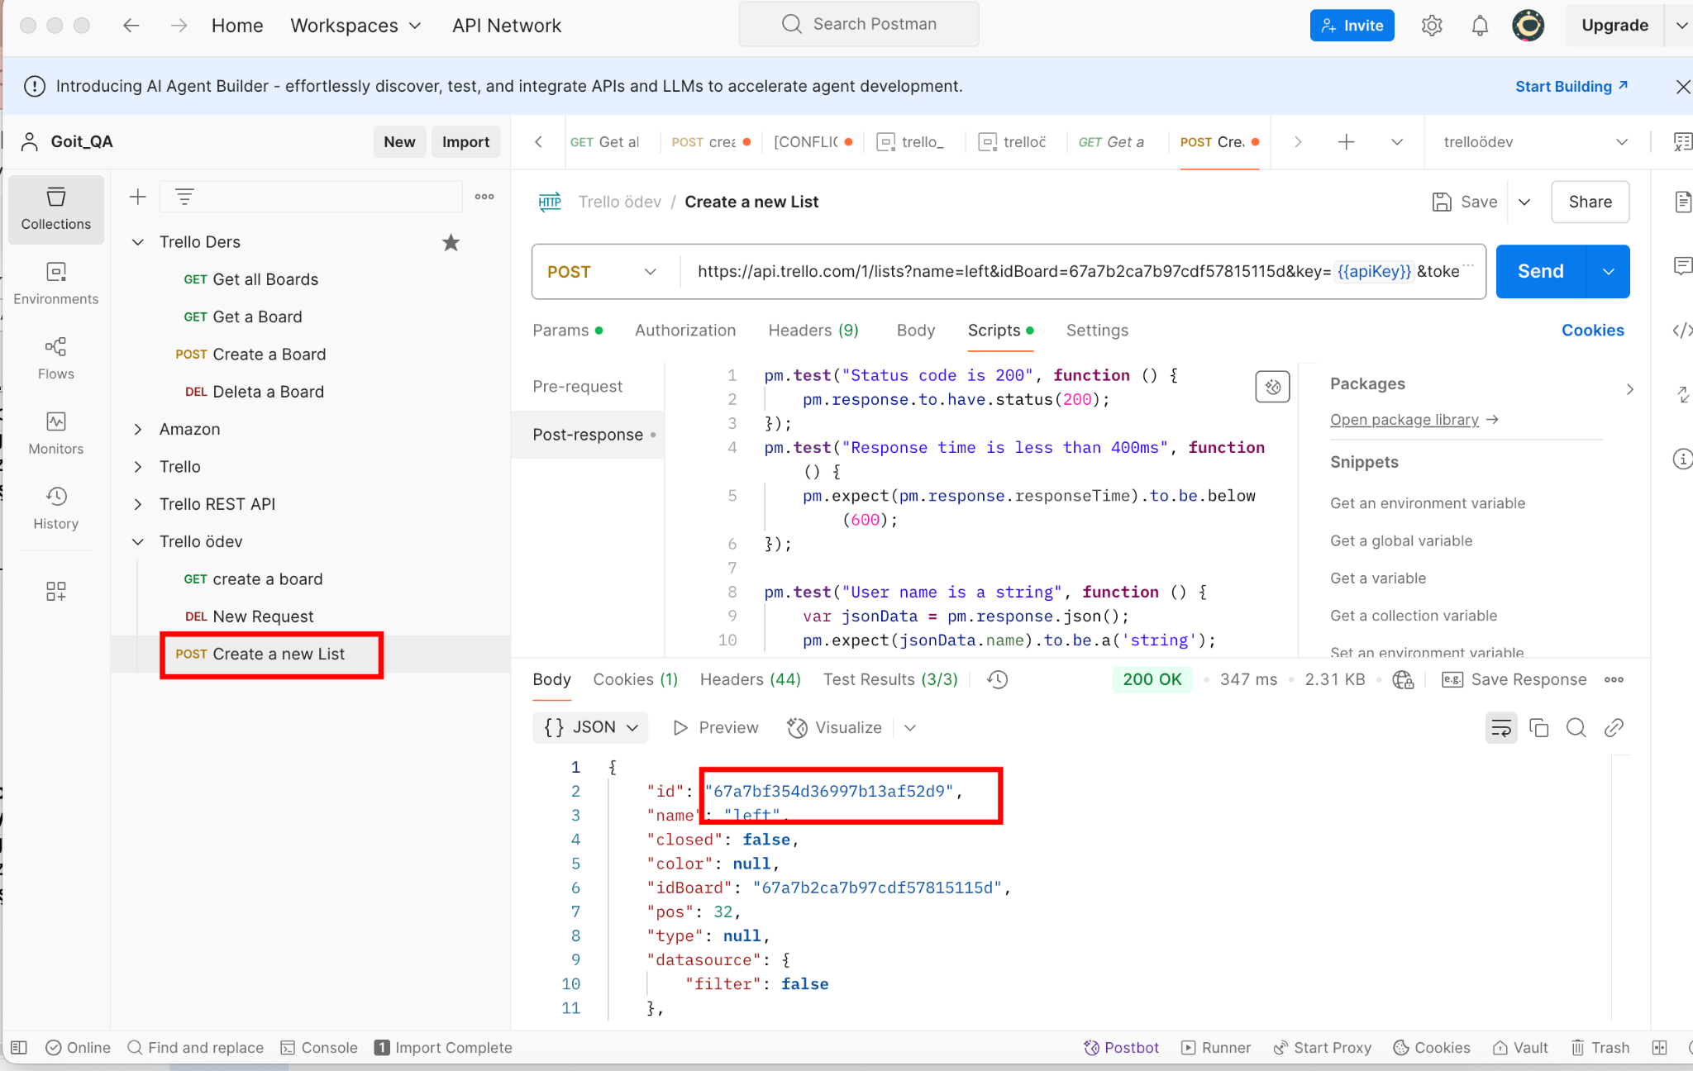

Task 3
Task 3: Panoda sağda bir sütun oluşturun (parametre olarak pos=bottom ekleyin; sütuna Right olarak isimlendirin). Dokümantasyonda “Lists” bölümünden > “Create a new List” alt bölümü seçilir. Şu testleri ekleyin: - Durum kodunu(Status Code) kontrol eden test; - İstek süresini kontrol eden test; - “name” değerinin bir dize (string) olduğunu kontrol eden test.

 | Method | URL isteği ile tüm path ve query parametreleri (aşağıdaki beyaz alana bağlantıyı yapıştırın):
 | POST | https://api.trello.com/1/lists?name=Right&idBoard=67a7b2ca7b97cdf57815115d&key={{apiKey}}&token={{token}}&pos=bottom
Tests (kodu sağdaki beyaz alana yapıştırın) | Status Code: pm.test("Status code is 200", function () { pm.response.to.have.status(200); }); Süre testi: pm.test("Response time is less than 400ms", function () { pm.expect(pm.response.responseTime).to.be.below(400); }); String olduğunu kontrol eden test: pm.test("name is a string", function () { var jsonData = pm.response.json(); pm.expect(jsonData.name).to.be.a('string'); });
Response Body (kodu sağdaki beyaz alana yapıştırın) | 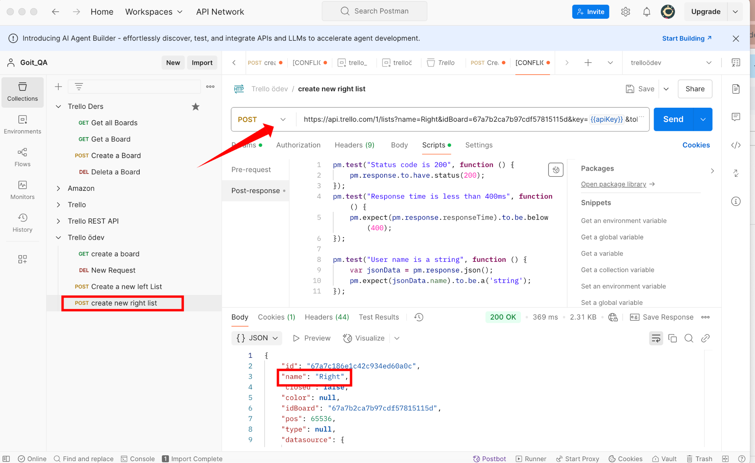

Task 4
Task 4: Task 2'de oluşturulan sol sütunda bir kart oluşturun. Dökümantasyonda “Cards” bölümünden, > “Create a new Card” alt bölümü seçilir. Şu testleri ekleyin: - Durum kodunu(Status Code) kontrol eden test; - İstek süresini kontrol eden test; - “id” değerinin bir dize (string) olduğunu kontrol eden test.

 | Method | URL isteği ile tüm path ve query parametreleri (aşağıdaki beyaz alana bağlantıyı yapıştırın):
 | POST | https://api.trello.com/1/cards?idList=67a7bf354d36997b13af52d9&key={{apiKey}}&token={{token}}
Tests (kodu sağdaki beyaz alana yapıştırın) | Status Code: pm.test("Status code is 200", function () { pm.response.to.have.status(200); }); Süre testi: pm.test("Response time is less than 500ms", function () { pm.expect(pm.response.responseTime).to.be.below(500); }); String olduğunu kontrol eden testi: pm.test("İd string kontrolü", function () { pm.expect(pm.response.id).to.be.a("String"); });
Response Body(kodu sağdaki beyaz alana yapıştırın) | 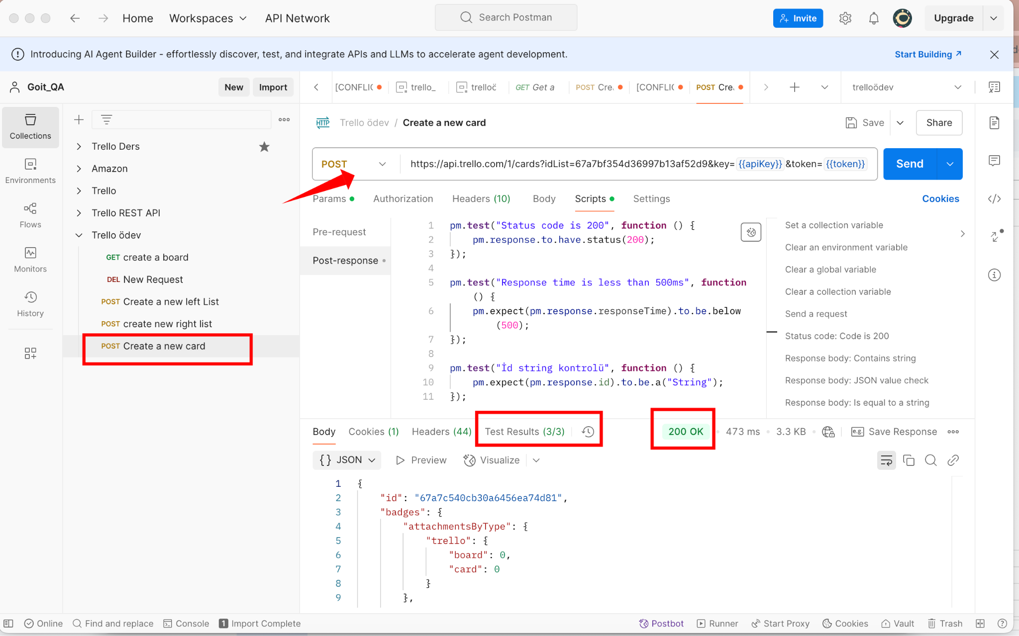

Task 5
Task 5: Task 3'te oluşturulan sağ sütunda bir kart oluşturun. Dökümantasyonda “Cards” bölümünden, > “Create a new Card” alt bölümü seçilir. Şu testleri ekleyin: - Durum kodunu(Status Code) kontrol eden test; - İstek süresini kontrol eden test; - “id” değerinin bir dize (string) olduğunu kontrol eden test.

 | Method | URL isteği ile tüm path ve query parametreleri (aşağıdaki beyaz alana bağlantıyı yapıştırın):
 | POST | https://api.trello.com/1/cards?idList=67a7c186e1c42c934ed60a0c&key={{apiKey}}&token={{token}}
Tests (kodu sağdaki beyaz alana yapıştırın) | Status Code: pm.test("Status code is 200", function () { pm.response.to.have.status(200); }); Süre testi: pm.test("Response time is less than 600ms", function () { pm.expect(pm.response.responseTime).to.be.below(600); }); String olduğunu kontrol eden testi: pm.test("İd string kontrolü", function () { pm.expect(pm.response.id).to.be.a("String"); });
Response Body (kodu sağdaki beyaz alana yapıştırın) | 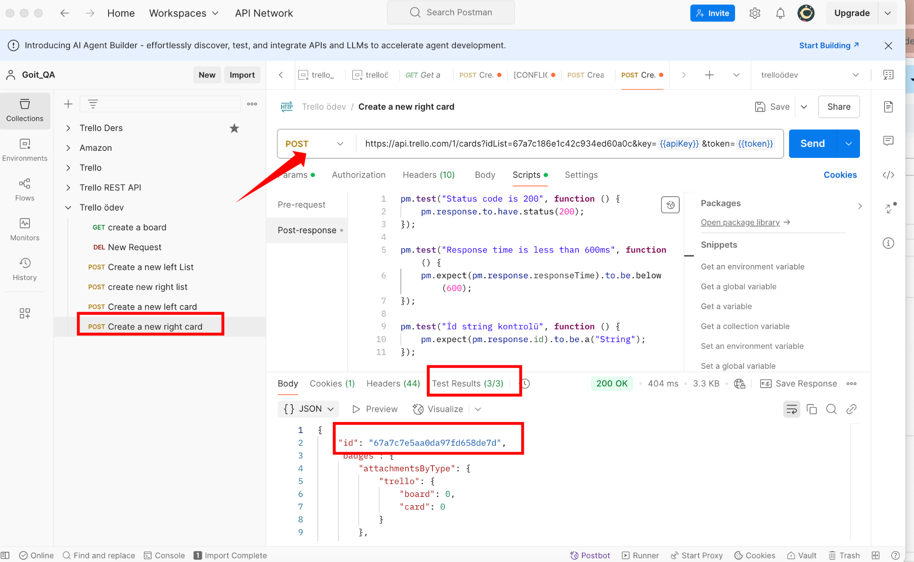

Task 6
Task 6: Task 4 veya Task 5'te oluşturulan herhangi bir kartı silin. Dökümantasyon bölümünde “Cards” bölümünden >, “Delete a Card” alt bölümü seçilir.

 | Method | URL isteği ile tüm path ve query parametreleri (aşağıdaki beyaz alana bağlantıyı yapıştırın):
 | DELETE | https://api.trello.com/1/cards/67a7c540cb30a6456ea74d81?key={{apiKey}}&token={{token}}&

Response Body(kodu sağdaki beyaz alana yapıştırın) | 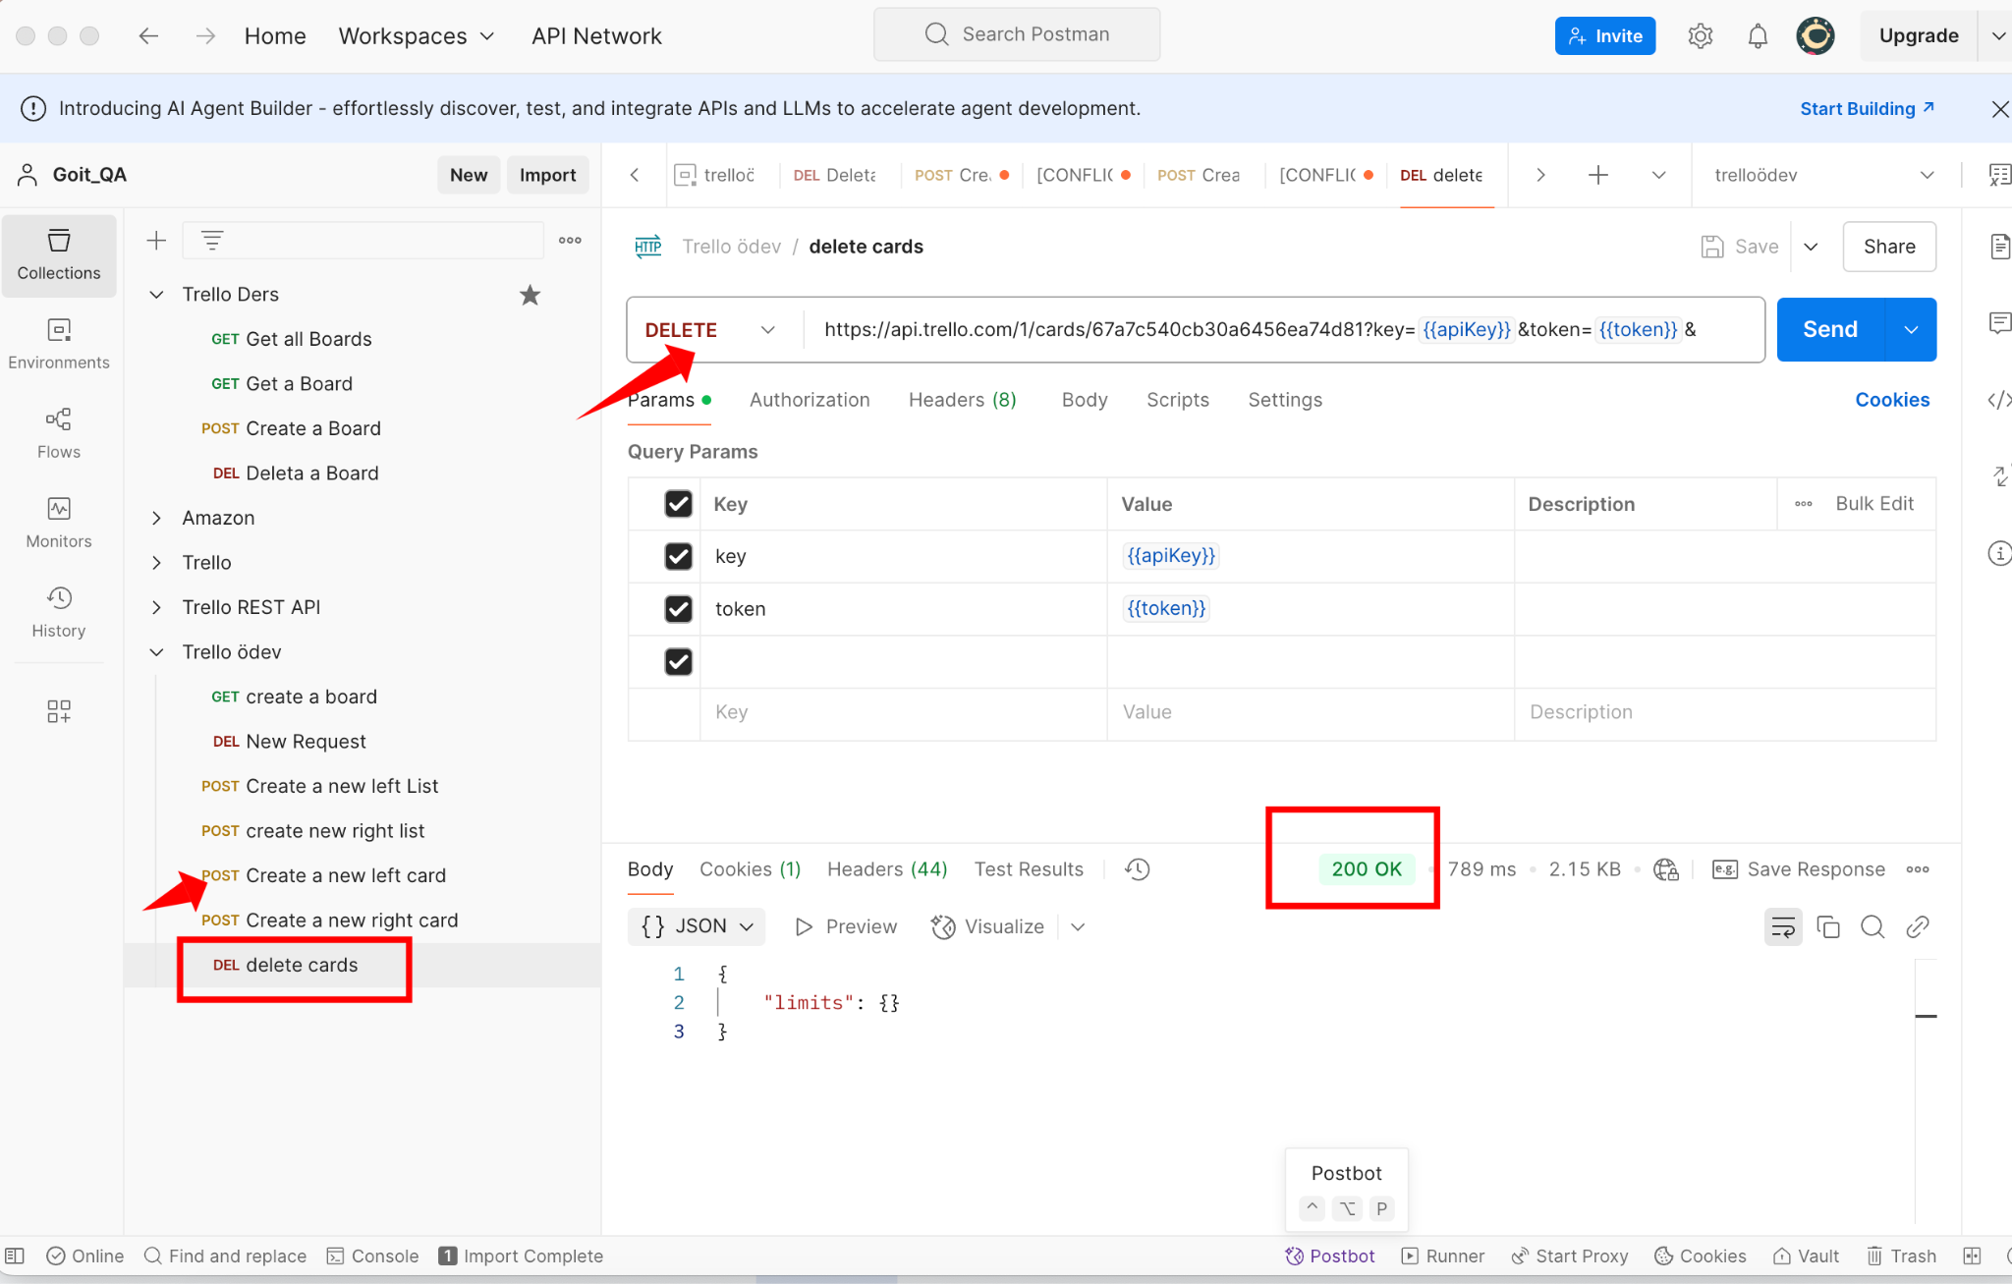

Task 7
Task 7: Panodaki kartlar hakkında bilgi edinin. Dökümantasyon bölümünde "Boards” bölümünden >, “Get Cards on a Board” alt bölümü seçilir.

 | Method | URL isteği ile tüm path ve query parametreleri (aşağıdaki beyaz alana bağlantıyı yapıştırın):
 | GET | https://api.trello.com/1/boards/67a7b2ca7b97cdf57815115d/cards?key={{apiKey}}&token={{token}}

Response Body (kodu sağdaki beyaz alana yapıştırın) | 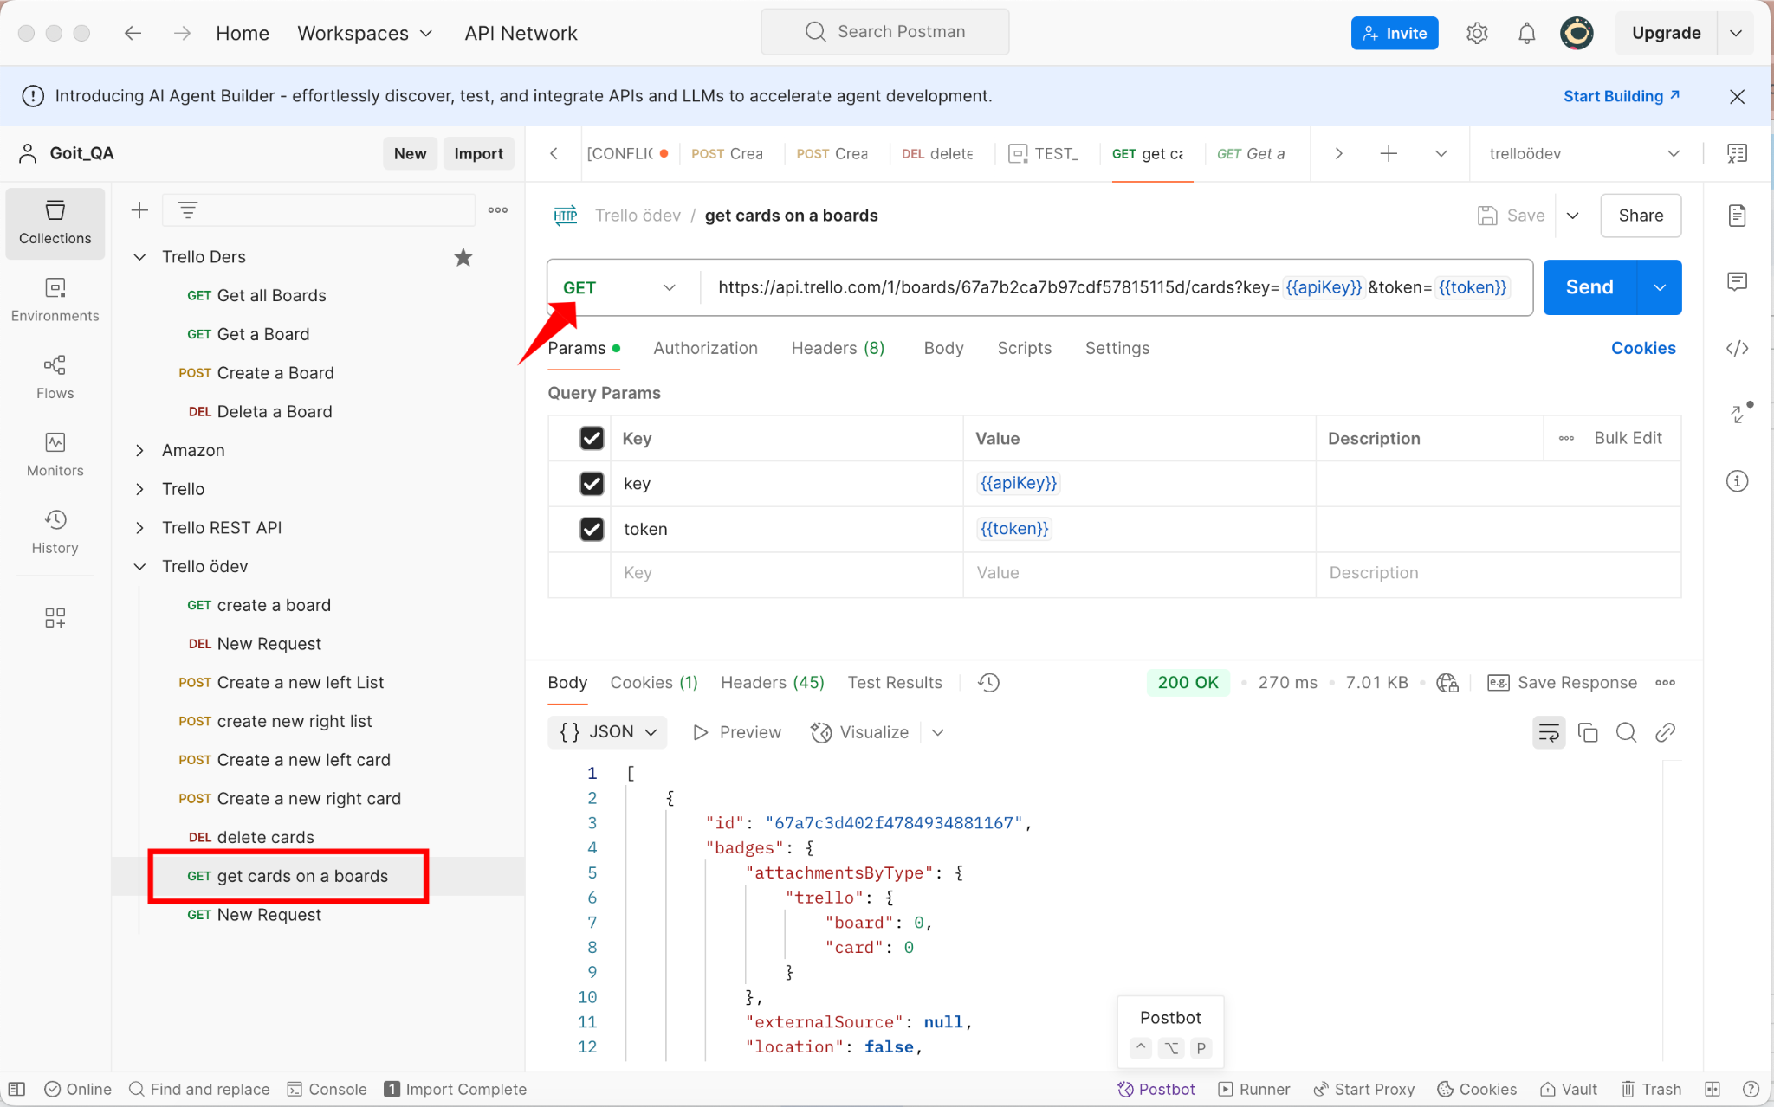

Task 8
Task 8: Oluşturulan pano hakkındaki bilgileri güncelleyin. (name ve desc parametrelerini geçirin). Dökümantasyon bölümünde "Boards” bölümünden >, “Update a Board” alt bölümü seçilir. Şu testleri ekleyin: - Durum kodunu(Status Code) kontrol eden test; - İstek süresini kontrol eden test;

 | Method | URL isteği ile tüm path ve query parametreleri (aşağıdaki beyaz alana bağlantıyı yapıştırın):
 | PUT | https://api.trello.com/1/boards/67a7b2ca7b97cdf57815115d?key={{apiKey}}&token={{token}}&name=GoIt_ödev&desc=ödev_aciklama
Tests (kodu sağdaki beyaz alana yapıştırın) | Status Code pm.test("Status code is 200", function () { pm.response.to.have.status(200); }); İstek Süresi kontrol test pm.test("Response time is less than 400ms", function () { pm.expect(pm.response.responseTime).to.be.below(600); });
Response Body (kodu sağdaki beyaz alana yapıştırın) | 